스킬1번
 | 1. 스킬1

 | - 유도 미사일 같은 형태
 | - 특정 타격 마다 스택을 쌓아 미사일()을 발사 하는 형태
 | - 스킬 버튼을 입력 할 때마다 맵 전체의 랜덤 타겟을 향해서 날아감

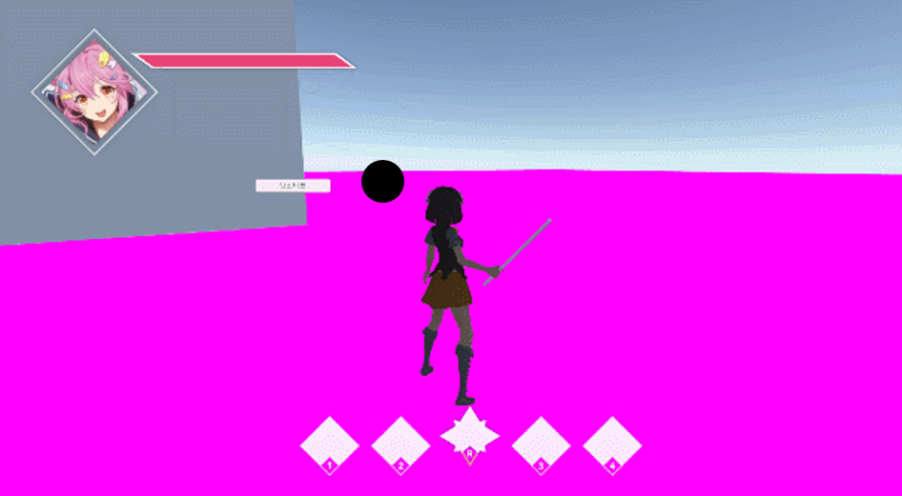
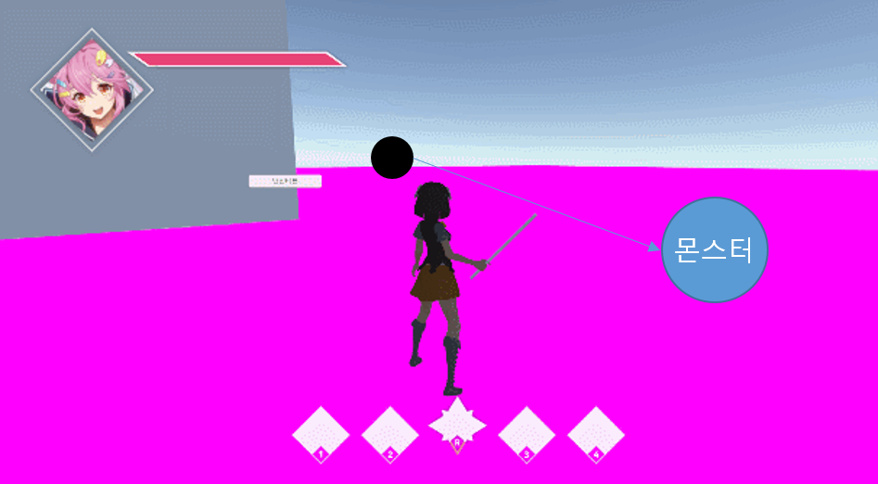

 |  | 공격 시 스택 증가 |  | 스킬 입력 시 공격

- 기본상태 |  |  | - 스택 증가하면 이런식으로 옆에 하나 생김 |  | - 몬스터는 한마리만 공격 하게 됨

 | 1.2 시스템 룰

 | - 스텍은 언제 차는 가
 | - 어떻게 하면 차는가
 | - 최대 몇 개 까지 차는가
 | - 공격은 어떤 식으로 판정할 것인가
 | - 공격 범위 내 몬스터 랜덤 공격
 | - 어떤 식으로 랜덤을 지정할 것인가
 | - 공격 범위는 어떻게 만들 것인가
 | - 쿨타임은 어떻게 지정 할 것인가
 | - 데이터를 어떻게 뽑을꺼고 어디서 관리 할 것인가
 | - 날아가는 속도까지 조정 할 것인가
 | - 꽃이고 난 뒤에는 어떻게 되는가
 | - 이펙트는 뭘 출력 할 것인가
 | - 애니는 어떻게 할 것인가

